Sheet1
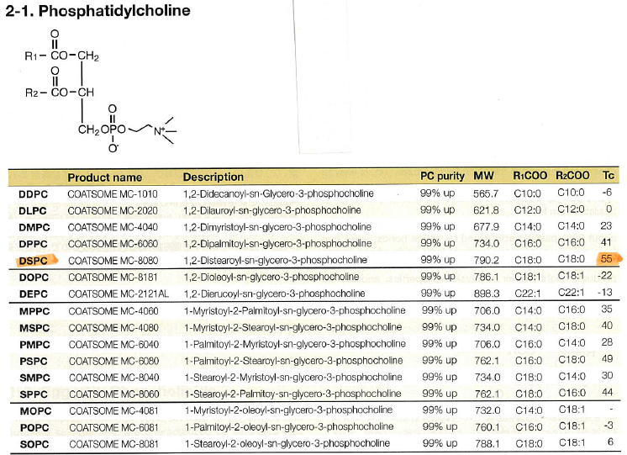
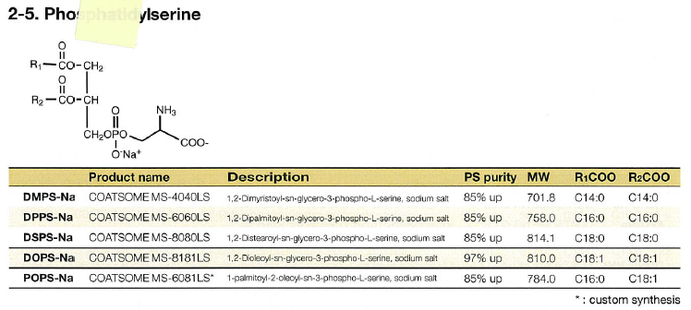
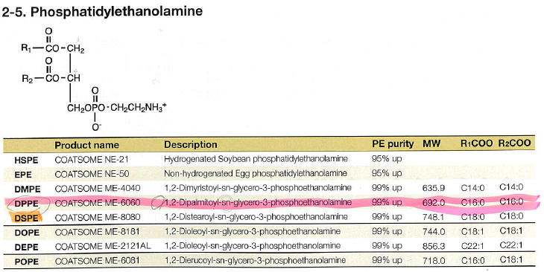
 |  | ↓入力してください
 | r (m) = | 1.90E-07
 | d (g/cm^3) = | 1 | g/cm^3 = 10^6 g/m^3

 | S (m^2)= | 4.54E-13
 | V (m^3) = | 2.87E-20
 | 粒子一個のweight (g) = | 2.8730064667E-14

PCでSを占有するときの分子数（単層） | S/(PCの面積) = | 638919.15493 |  | 分子占有面積 (A^2)* | 分子量**
PCでSを占有するときの分子数（二重層） | 2*S/(PCの面積) = | 1277838.3099 | PC | 71 | 734
 |  |  | PE | 41 | 692
 |  |  | cholesterol | 19 | 387

 |  |  | *Biotechonol Prog 1996, 272
 |  |  | **対オンなし、R1=R2= palmitoyl

